投稿準備画面
プロジェクト名 |  | きみのみ ～キミ、飲みたりてなくない？～ |  | 作成日 |  | 2016-05-13 |  | 作成者 |  | 森（叡）
画面名 |  | 投稿準備画面 |  | 更新日 |  | 2016-05-21 |  | 更新者 |  | 森（叡）
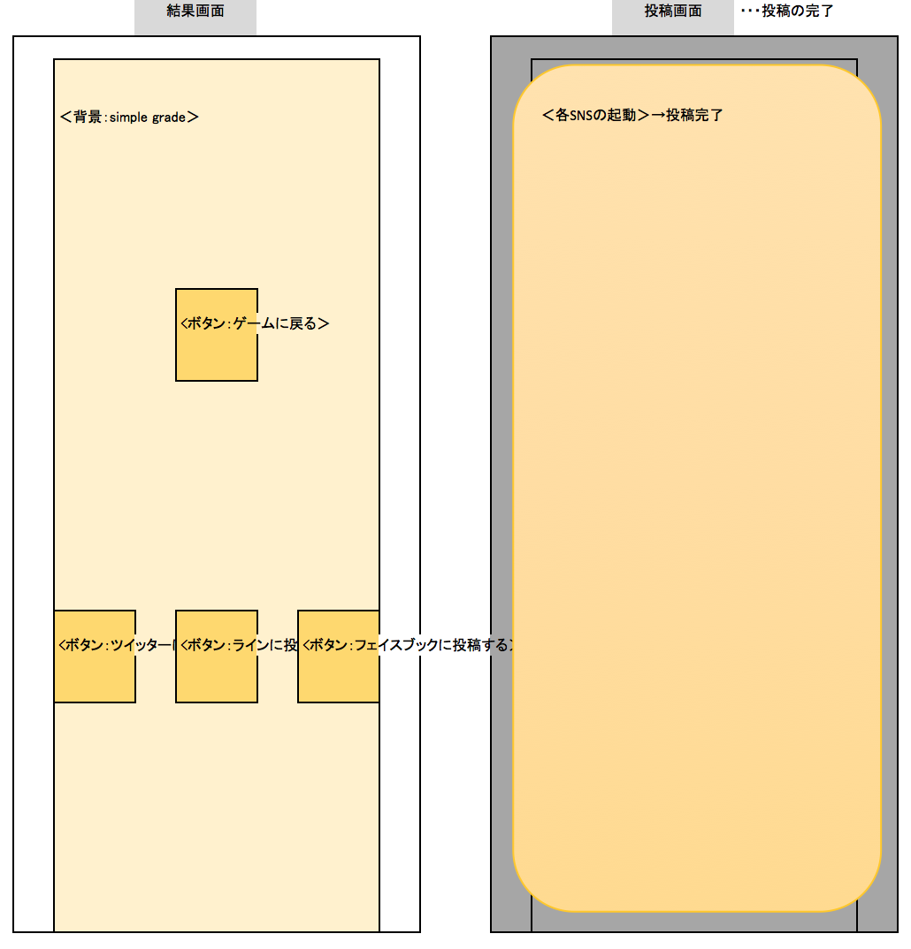
画面レイアウト
項目ID | 項目名 | 種類 | 活性/非活性 | 表示/非表示 | 初期値 | 出力仕様 | 入力制約 | 関連項目 | イベント有無
例 | ○○ラベル | TextField | 非活性 | 表示 | 「○○」 | 画像１表示 | - | - | -
30 | 戻るボタン | Button | 活性 | 表示 | 「戻る」 |  |  |  |  |  | ※画像ファイル未定
⓪
31 | SNS選択ーF | Button | 活性 | 表示 | ‐ | 画像1 |  |  |  |  | ※共通背景０番
32 | SNS選択ーT | Button | 活性 | 表示 | ‐ | 画像2
33 | SNS選択ーL | Button | 活性 | 表示 | ‐ | 画像3
・Twitter
・Facebook
・Line
へ遷移
0 | 背景 | ImageView | 非活性 | 表示 | ‐ | 画像4

30

33
31
32

画面項目詳細
No. | 項目ID | 項目名 | イベント
1 | 例 | ○○ラベル | 1．タップ時処理
 |  |  | ○○をする
1 | 30 | 戻るボタン | 1．タップ時処理 GAME画面に遷移する。
2 | 31 | SNS選択ーF | 1．タップ時処理 FaceBookを起動する。
3 | 32 | SNS選択ーT | 1．タップ時処理 ツイッターを起動する。
4 | 33 | SNS選択ーL | 1．タップ時処理 Lineを起動する。

メッセージ定義

共通イベント

